상품제안서
2026 유어먼슬리플래너 | 상품코드: S26241

 |  |  |  |  |  |  | 02-713-8555 | www.synergygift.co.kr
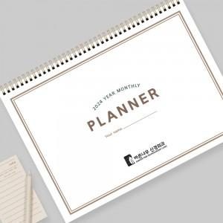

【상세/제작정보】 | <p><span style="font-size: 14pt;"></span><span style="font-size: 18.6667px;"></span><span style="font-size: 18.6667px;">※</span><span style="font-size: 18.6667px;">​</span><span style="font-size: 18.6667px;">​&nbsp;</span><span style="font-size: 18.6667px;">표지 앞뒤 / 플래너 장장마다 로고컬러 인쇄</span></p><p><span style="font-size: 18.6667px;">※</span><span style="font-size: 18.6667px;">​</span><span style="font-size: 18.6667px;">​&nbsp;</span><span style="font-size: 18.6667px;">앞,뒷면 투명 PP커버(2p), 먼슬리 플래너(표지 포함 14장, 28p)</span></p><p><span style="font-size: 18.6667px;">※</span><span style="font-size: 18.6667px;">​ 삼각대 없는 제품입니다.</span><span style="font-size: 14pt;">​</span></p>

【인쇄/포장옵션】 | 검정1도 / OPP(비닐)

【공급단가】 | 수량 | 300~ | 500~ | 1,000~ | 3,000~ | 5,000~
*VAT별도 | 단가 | 5,200원 | 4,820원 | 4,300원 | 3,510원 | 3,390원

【상품 URL】 | https://www.synergygift.co.kr:443/src/goods_detail.php?gdno=26241

